Project Charter
 |  |  |  |  | PLAN DE TRABAJO (en revisión) |  |  |  |  |  |  |  |  |  |  |  |  |  |  |  |  |  | 2023
 |  |  |  |  |  |  |  |  |  |  |  |  |  |  |  |  |  |  |  |  |  |  | Revisión No. 0 |  |  | 2022-02-22
Plan derivado de: |  |  |  |  | ESTRATEGIAS PARA LA MEJORA DEL SISTEMA INTEGRADO DE GESTIÓN EN EL LABORATORIO CLÍNICO ANDRADE NARVÁEZ COLCAN |  |  |  |  |  |  |  |  |  | Iniciativa de plan |  |  |  |  |  | Equipo de Calidad - Dirección Consultoría: Jennifer Paola Acosta Granados Andrea Gemelly Barón Chacón Nelsy Aracely Garzón Guzmán

Director del plan |  |  |  |  | Vivian Magaly Capera Gómez |  |  |  |  |  |  |  |  |  | Patrocinador |  |  |  |  |  | Gerencia

Fecha creación |  |  |  |  | 23/02/20213 |  |  |  |  |  |  |  |  |  | Fecha Actualización
Antecedentes y justificación |  |  |  |  | Con el ánimo de promover el MEJORAMIENTO CONTINUO en la gestión estratégica, administrativa y operativa, así como la acreditación en mejores estándares de calidad en los protocolos, procesos y productos del Laboratorio Clínico Andrade Narváez COLCAN, entidad con una trayectoria de más de 35 años de confiabilidad y cumplimiento en la misión de su cadena de valor, que cuenta con la certificación de calidad ISO 9001, se realiza la presente propuesta con un conjunto de ESTRATEGIAS para la mejora al Sistema de Gestión de Calidad con el enfoque de INTEGRACIÓN de normas: NTC-ISO 9001:2015 5.1.5 Sistemas de Gestión de la Calidad, NTC-ISO 17025:2017 y NTC-ISO 15189:2014 Requisitos generales para la calidad y la competencia.

Necesidades de negocio y beneficios esperados |  |  |  |  | La realización del presente PLAN, traza un camino a seguir para la articulación de las normas y, permite al Laboratorio Clínico COLCAN, reconocer los requisitos que se encuentran en su momento de fortaleza y aquellos que representan un reto para que su convergencia sea un hecho dentro del sistema de gestión, coadyuvando a la obtención de la ACREDITACIÓN, con el ánimo de asegurar su competencia técnica, favorecer las ventajas competitivas corporativas, garantizar un mejor control sobre los procesos de calidad en el DESEMPEÑO, asegurar precisión en los resultados y dar una mejor orientación para el diagnóstico a través de la analítica de laboratorio, y finalmente brindando un mayor reconocimiento, posicionamiento en el sector, solidez y confianza.

Objetivos del proyecto |  |  |  |  | CONCEPTO |  |  |  |  |  | OBJETIVOS |  |  |  |  |  |  |  |  |  | CRITERIO DE ÉXITO
 |  |  |  |  | ALCANCE |  |  |  |  |  | Desarrollar el plan con base en los diagnósticos, brechas y actividades que sumen a la impelemntación de conformidad con los requisitos. |  |  |  |  |  |  |  |  |  | Cumplir con los palnes de mejora establecidos, mejorar los indicadores de gestión, cimplir con los controles a los riesgos.

 |  |  |  |  | TIEMPO |  |  |  |  |  | Iniciar el plan en el plazo establecido por el patrocinador y Director de proyecto desde marzo de 2023 hasta septiembre de 2024 y cumplir los tiempos de cada una de las etapas del proyecto. |  |  |  |  |  |  |  |  |  | Tener integración normativa en el SGC para el mes de octubre de 2024

 |  |  |  |  | TALENTO |  |  |  |  |  | Considerar todo lider de proceso, responsable de actividades o participante en tareas relativas al SGC cmo actor fundamental de a implementación |  |  |  |  |  |  |  |  |  | Todo el personal comprometido con los objetivos estratégicos.

 |  |  |  |  | COSTO |  |  |  |  |  | Definir presupuesto de acuerdo a los recursos requeridos |  |  |  |  |  |  |  |  |  | No incurrir en sobrecostos que puedan crear excedentes en el presupuesto establecido.

Cronograma de Hitos |  |  |  |  | Entregable |  |  |  |  |  |  |  |  |  |  |  |  |  |  | Fecha de Entrega
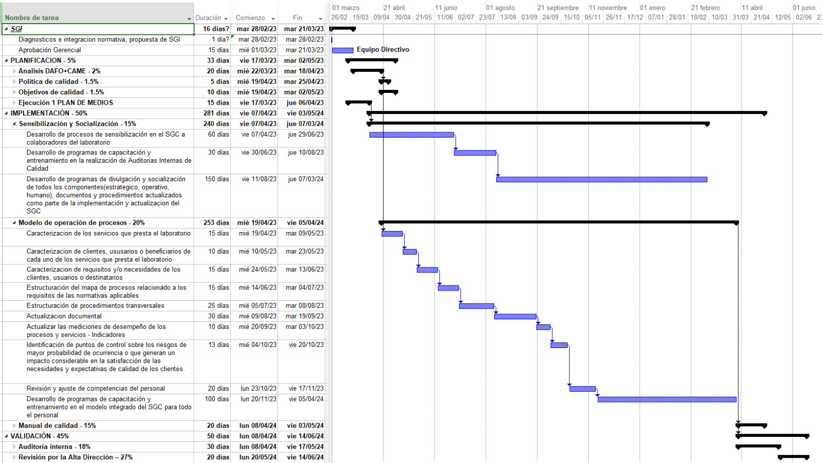

PLANEACIÓN |  |  |  |  | El sistema integrado de gestión Seria para COLCAN un mecanismo que aporte al crecimiento de la organización mediante la implementación de herramientas de estandarización, control de los procesos y mejora continua que ofrece una robustes en la calidad de los servicios que ofrece, La propuesta establecida a la organización busca ser una guía para la estructura, propósito y conformidad con los sistemas que integra de una forma eficiente y aplicable según los requisitos. Tomando Bernardo M. y Oliveira O. J., (2018) en su artículo, Guiding principles of integrated management systems: Towards unifying a starting point for researchers and practitioners. Journal o Cleaner Production donde plantea 6 principios del SIG que se deben trabajar en la integración que debe implementar la organización, extrapolando estos principios a COLCAN se tendría : • Gestión sistémica: la organización debe integrar elementos comunes de manera efectiva considerando las necesidades de las partes interesadas para potencializar esta articulación normativa, adicionalmente la alta gerencia debe promover la alineación y compromiso con la integración del sistema mediante la asignación de recursos humanos y financieros diseminando su cultura en la organización. • Estandarización: Tipificar y consolidar los procesos, prácticas y documentación lo que permitirá organizar los flujos de trabajo y aumentar la productividad, además le permitirá preservar el conocimiento y la experiencia • Integración estratégica táctica y operativa: articular todos los sistemas en los niveles estratégicos, tácticos y operacionales y en cada en cada nivel se deben identificar los aspectos a integrar. • Aprendizaje organizacional: Generar una cultura de trabajo en equipo, innovación e intercambio de conocimiento que incentive el compromiso de todos los colaboradores • Desburocratización: Simplificar el sistema, unificar la documentación, comprender la conexión de los procesos identificando las oportunidades de integrac
PLANES A INCORPORAR EN ESTA PROPUESTA |  |  |  |  | • Estructura de trabajo. Este documento debe incluir la Composición y Estructura del Trabajo, en la cual, se deberá especificar el organigrama y estructura jerárquica dirigida a los entregables del trabajo y las actividades a ser ejecutadas: quiénes hacen qué?, atendiendo lo dispuesto en el procedimiento de control de cambios.
 |  |  |  |  | • Cronograma: Basado en el propuesto en este documento, en el cual se deberán especificar las tareas específicas establecidas para la implementación integrada de los requisitos, subdividido en sus componentes y subsistemas.
 |  |  |  |  | • Personal Requerido: En el cual se deberá especificar el personal dedicado, competente y mínimo requerido, con el detalle de formación, educación, habilidades y experiencia para los perfiles definidos y requeridos por el plan. Hojas de vida del personal propuesto con sus respectivos soportes.
 |  |  |  |  | • Plan de Adquisiciones: En el cual se deberá especificar el proceso de compra desde la adquisición del a nueva norma 15189 hasta los cambios de dispositivos, o tecnología y en el general los elementos y actividades para satisfacer prestación del servicio.
 |  |  |  |  | • Plan de Capacitación: En el cual se deberán especificar las actividades relacionadas con el entrenamiento y adiestramiento del personal que participará en los cambios requeridos.
 |  |  |  |  | • Plan de Comunicaciones: En el cual se deberán especificar los protocolos de interacción y comunicación para satisfacer las necesidades de las partes interesadas involucradas en el plan de implementación o actualización.
 |  |  |  |  | • Plan de Gestión de Riesgos: En el cual se deberá especificar la identificación, tipificación, evaluación, control y mitigación de los riesgos asociados a la implementación. Este plan deberá incluir los riesgos estructurales contemplados en la matriz de riesgos y su correspondiente manejo.
 |  |  |  |  | • Plan de Manejo de movimiento de equipos (en los casos que aplique): En el cual se deberán especificar las estrategias, alternativas y actividades necesarias para minimizar o mitigar el impacto generado en las condiciones normales de movilización y desplazamientos de infraestructura.
 |  |  |  |  | • Plan de Mantenimiento: En el cual se deberá especificar el conjunto de protocolos, documentos, actividades y procedimientos encaminados a generar acciones de tipo preventivo y correctivo sobre los dispositivos y tecnología que involucran la prestación del servicios. Este documento debe incluir la periodicidad y detalle de mantenimiento para cada dispositivo según lo indicado por el fabricante así como lo requerido por el laboratorio.
 |  |  |  |  | • Planes de Operación de equipos y dispositivos. Este Plan deberá actualizarse y ajustarse gradualmente a medida que la integración va avanzando en las etapas iniciales.
 |  |  |  |  | • Programa de Adaptación de Guías Ambientales o documentos asociados.
 |  |  |  |  | • Programa de Seguridad y Salud en el Trabajo: En el cual se deberá especificar el desarrollo de un proceso lógico y por etapas, basado en la mejora continua, lo cual incluye la política, la organización, la planificación, la aplicación, la evaluación, la auditoría y las acciones de mejora con el objetivo de anticipar, reconocer, evaluar y controlar los riesgos que puedan afectar la seguridad y la salud en los espacios laborales con ocasión de la prestación del servicio.
 |  |  |  |  | • Auditoría de Procesos: en la cual se deberán plantear y especificar los requisitos a revisar y evaluar en cada etapa (direccionamiento, estructuración, aplicabilidad, evaluación y mejora) incluyendo su cronograma de ejecución, con la finalidad de verificar el impacto y la pertinencia de la integración de requisitos la infraestructura del laboratorio. Este documento deberá ser presentado con sus respectivos resultados, 15 días posteriores a la finalización de cada etapa para ser validado por el director de calidad. Así mismo, en este documento se deben identificar las condiciones o circunstancias que afectan directa o indirectamente el cumplimmineto del plan.
 |  |  |  |  | • Plan de manejo y seguridad de la Información: En este plan se deben establecer las políticas específicas, normas, procedimientos, controles y asignación de responsabilidades en materia de seguridad de la información que será recopilada por cada procesos y la información que será manejada por parte de la dirección de calidad, para asegurar: (i) Minimización del riesgo de seguridad de la información,(ii) Cumplimiento con los principios de seguridad de la información, (iii) Protección de los activos de información, (iv) Continuidad del plan frente a incidentes.
Direccionamiento |  |  |  |  | 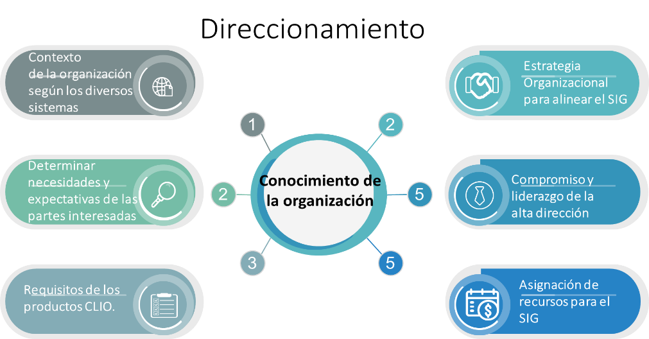 La alta dirección debe teniendo en cuenta sus necesidades llevar a cabo la toma de decisiones frente al contexto de la institución en la implementación de los SG y la estrategia abordar teniendo en cuenta la capacidad, Necesidades y expectativas, riesgos y requerimientos del entorno organizacional. Esto delimitara el alcance, los recursos y el método de integración, además de designar un responsable que lidere y cuente con conocimiento de los sistemas y de la organización.
Estructuración |  |  |  |  | 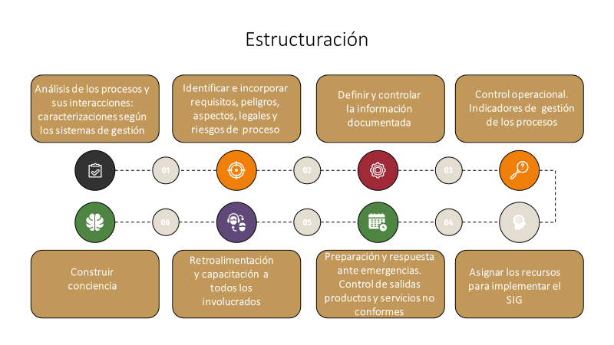 Para la Estructuración es necesario plantear un plan de integración en el cual se delimite los objetivos, alcance, beneficios, inversión , riesgos y oportunidades, las brechas y plazos de la integración, es decir debe contener hitos como el diseño del sistema , la estrategia para la integración, la capacitación y sensibilización e implementación del Sistema integrado .
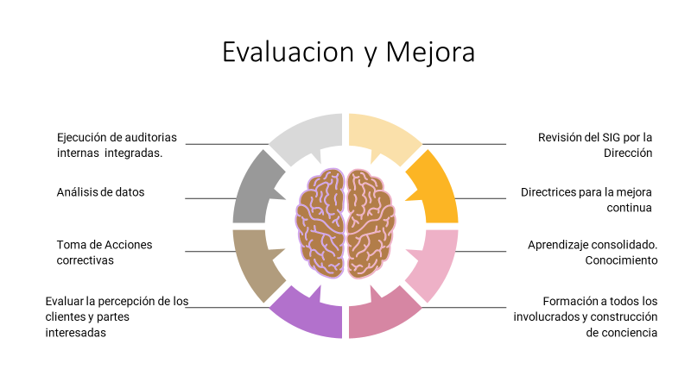
Aplicación |  |  |  |  | 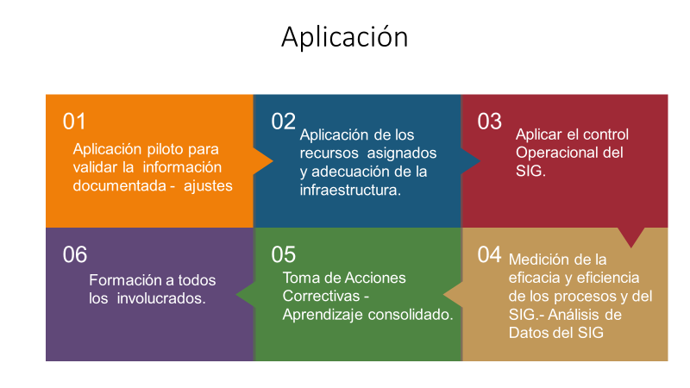 Luego de analizar el impacto de los diferentes requisitos de las normas sobre el sistema de gestión y como afectan para poder determinar las acciones necesarias que permitan el cierre de las brechas existentes se debe poner en marcha la implementación de la integración contemplando la información documentada que se tiene y la requerida por la norma , el nivel de madurez o capacidad para la gestión por procesos, los canales de comunicación interna y externa en la organización, la desburocratización del sistema.
Evaluación y mejora |  |  |  |  | Tal como lo recomienda la guía UNE la revisión se debe aplicar con un enfoque basado en procesos a las acciones de mejora, previniendo que se desagreguen por cada sistema de gestión.
Matriz de Flexibilidad |  |  |  |  | Alcance |  |  |  |  |  |  |  |  |  |  |  |  | Estricto
 |  |  |  |  | Cronograma |  |  |  |  |  |  |  |  |  |  |  |  | Flexible
 |  |  |  |  | Equipo de trabajo |  |  |  |  |  |  |  |  |  |  |  |  | Flexible
 |  |  |  |  | Costo |  |  |  |  |  |  |  |  |  |  |  |  | Estricto
Consideraciones Importantes |  |  |  |  | Supuestos
 |  |  |  |  | 1. Asegure que el sistema integrado de gestión sea una decisión estratégica de la organización
 |  |  |  |  | 2. Establezca los objetivos estratégicos con enfoque integrado, la política del sistema integrado de gestión y sus objetivos a nivel de procesos
 |  |  |  |  | 3. Planifique la manera de cómo incorporar los requisitos a los procesos establecidos
 |  |  |  |  | 4. Incorpore el cumplimiento a los requisitos de las normas definidas en los procesos aplicados en el SIG
 |  |  |  |  | 5. Establezca las métricas para asegurar la efectividad de los resultados
 |  |  |  |  | 6. Asegure la alta dirección revise los datos resultantes de las métricas y tomen decisiones asegurando la mejora
Consideraciones Importantes |  |  |  |  | Restricciones
 |  |  |  |  | Que la alta dirección no incorpore en la estrategia de su negocio el sistema integrado de gestión como modelo de desarrollo de la gestión
 |  |  |  |  | Que no se garantice que del plan estratégico (DAFO: debilidades, amenazas, fortalezas y oportunidades y CAME: Corregir, Afrontar, Mantener y Explotar) surgen los objetivos estratégicos para todos los procesos del sistema integrado de gestión
 |  |  |  |  | Aplicación incorrecta de como procedimientos de ensayo, control de calidad, validación del método, gestión de equipos
 |  |  |  |  | Se debe entregar para apr+F79:AC90obación de la interventoría, los planes del proyecto, según lo descrito en el Anexo técnico base.
 |  |  |  |  | Exclusiones

Presupuesto Resumen |  |  |  |  | CONCEPTO |  |  |  |  |  |  |  |  |  |  |  |  |  |  |  |  | VALOR ($)
 |  |  |  |  | TOTAL |  |  |  |  |  |  |  | CONTRATOS - NOMINA |  |  |  |  |  |  |  |  | NNNNNNNN
 |  |  |  |  | TOTAL LÍNEA PRESUPUESTO |  |  |  |  |  |  |  |  |  |  |  |  |  |  |  |  | $0.00
 |  |  |  |  | CONCEPTO |  |  |  |  |  |  |  |  |  |  |  |  |  |  |  |  | VALOR ($)
 |  |  |  |  | TOTAL |  |  |  |  |  |  |  | EQUIPOS - HERRAMIENTAS |  |  |  |  |  |  |  |  | NNNNNNNN
 |  |  |  |  | TOTAL LÍNEA PRESUPUESTO |  |  |  |  |  |  |  |  |  |  |  |  |  |  |  |  | $0.00
 |  |  |  |  | TOTAL |  |  |  |  |  |  |  | OTROS |  |  |  |  |  |  |  |  | NNNNNNNN
 |  |  |  |  | TOTAL LÍNEA PRESUPUESTO |  |  |  |  |  |  |  |  |  |  |  |  |  |  |  |  | $0.00
Lista de Interesados |  |  |  |  | INTERNOS |  |  |  |  |  |  |  |  |  |  |  | EXTERNOS

 |  |  |  |  | Socios |  |  |  |  |  |  |  |  |  |  |  | Proveedores
 |  |  |  |  | Colaboradores |  |  |  |  |  |  |  |  |  |  |  | Usuarios
Riesgos de Alto Nivel |  |  |  |  | Que los equipos de trabajo tengan mayores dificultades para alinear sus procedimeitnos y/o procesos
 |  |  |  |  | Que por inseguridad en las áreas de trabajo ocurran desvíos de proceso o demoras en las entregas
 |  |  |  |  | Que los Costos Reales del Proyecto Excedan el presupuesto del proyecto
 |  |  |  |  | Por condiciones climáticas adversas, la obra concurra a un retraso en el cronograma impactando el tiempo y el costo
 |  |  |  |  | Que los proveedores de concreto incumplan con lo tiempos de entrega y/o la calidad impactando tiempo costo y/o calidad
APROBACIÓN PATROCINADOR |  |  |  |  |  |  |  |  |  |  |  |  |  |  |  | DIRECTOR DEL PROYECTO
Firma |  |  |  |  |  |  |  |  |  |  |  |  |  |  |  | Firma

Nombre |  |  |  |  | ABDON MARCELO ANDRADE CHAVEZ |  |  |  |  |  |  |  |  |  |  | Nombre |  |  |  |  | VIVIAN MAGALY CAPERA GÓMEZ
Fecha |  |  |  |  | 2023-03-01 |  |  |  |  |  |  |  |  |  |  | Fecha |  |  |  |  | 2023-03-01

1 | 2 | 3 | 4 | 5 | 6 | 7 | 8 | 9 | 10 | 11 | 12 | 13 | 14 | 15 | 16 | 17 | 18 | 19 | 20 | 21 | 22 | 23 | 24 | 25 | 26 | 27 | 28 | 29

